Накладная-№3
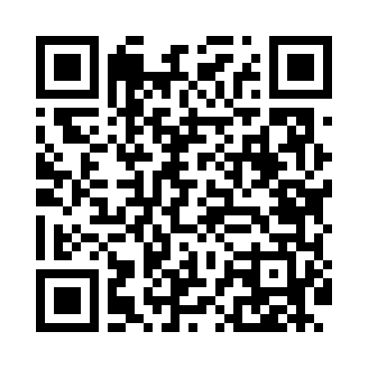
Номер товарно-транспортной накладной: |  |  | Торговый представитель: Kamol aka
Поставщик: Toshkent falcon fly 2 |  |  | Телефон торгового представителя: +998979626299
Дата отгрузки: 27.12.2025 |  |  | Контрагент: """" Klient
Дата консигнации: |  |  | Адрес:
Доставщик: |  |  | Телефон:
Телефон доставщика:
Время заказа: 27.12.2025 14:46:40
№ | Штрих-код | Название товаров (работ,услуг) | Количество | Количество в кейсе | Цена | Сумма
 |  |  | 15 |  |  | 52.7
1 | 6917325386198 | КерамическиеТарелка 21 x 21 см DB-86-19 | 1 | 1 шт. | 3 | 3
2 | 6917325386303 | Керамическая салатница, 19×19 см, DB-86-30 | 5 | 5 шт. | 3.10 | 15.50
3 | 6917325386273 | Керамическая тарелка, 30×12 см, DB-86-27 | 9 | 9 шт. | 3.80 | 34.20
Итого: 52.7$|->UZS: 658,750.00

